Package_Image
창선당 식음료 이용 제안
Package | 구성 | 사진
Package A 10,000원/ 1인당 | •커피 / 티 셋팅 (15명분의 4L 보온통) 셀프 서비스 •소금빵 (1ea) •최소 보증 인원 15명 | 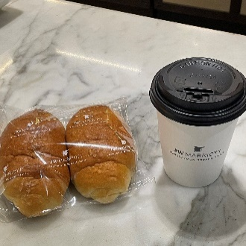
Package B 11,000원/ 1인당 | •커피 / 티 셋팅 (15명분의 4L 보온통) 셀프 서비스 •단팥빵 or 머핀(블루베리or초콜릿) •최소 보증 인원 15명 | 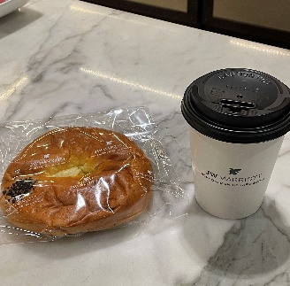
Package C 19,500원/ 1인당 | •커피 / 티 셋팅 (15명분의 4L 보온통) 셀프 서비스 •SBC 클럽 샌드위치 or 훈제 연어 샌드위치 or 카프레제 샌드위치 •최소 보증 인원 15명 | 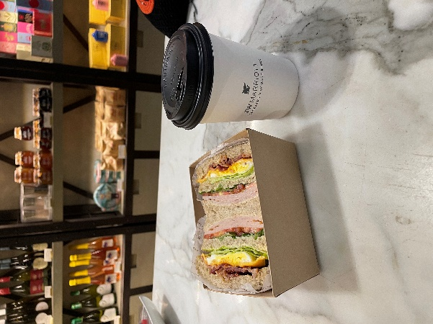
Package D 27,500원/ 1인당 | •커피 / 티 셋팅 (15명분의 4L 보온통) 셀프 서비스 •SBC 클럽 샌드위치 or 훈제 연어 샌드위치 or 카프레제 샌드위치 •과일컵 •최소 보증 인원 15명 | 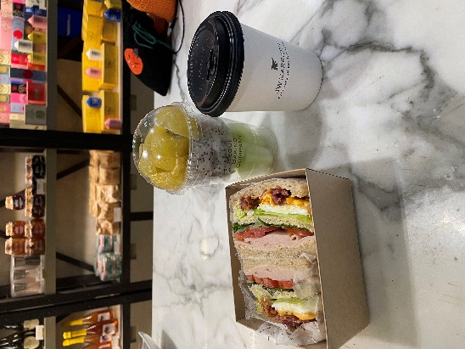
• 커피와 티는 셀프 서비스 입니다. • 행사 3일 전(최소) 주문해주시기 바랍니다. • 음료 추가요금: - 10L(35명분) = 234,000원 - 8L(25명분) = 175,500원 - 5L(17명분) = 130,000원 • 예약 담당자: 서울 베이킹 컴퍼니 • 모든 금액은 부가세 포함입니다.

Items_Image
창선당 식음료 이용 제안
Bakery
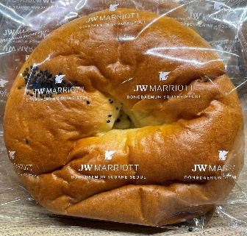 | 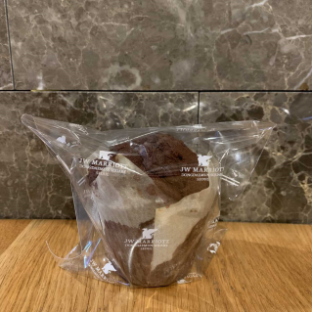
단팥빵 KRW 4,500 | 머핀 KRW 4,300 | 소금빵 KRW 4,000
Sandwich & Savoy
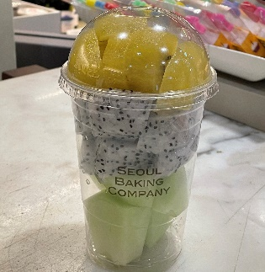 | 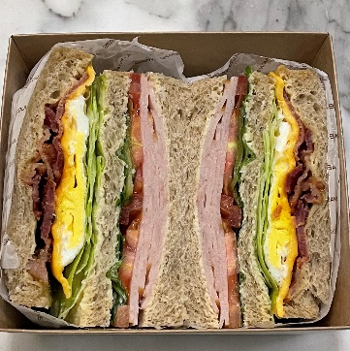 | 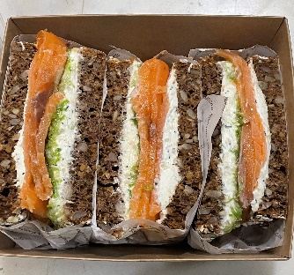 | 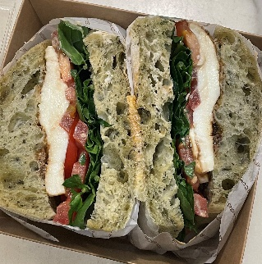
컵 과일 KRW 8,000 | SBC 클럽 샌드위치 KRW 15,000 | 훈제연어 샌드위치 KRW 15,000 | 카프레제샌드위치 KRW 15,000
Drinks
커피 (아메리카노) | 얼그레이 | 카모마일 | 페퍼민트
KRW 6,500 | KRW 8,000 | KRW 8,000 | KRW 8,000

